Worksheet
 |  |  |  |  | 8 (812) 565 05 34 |  |  | sales@miniworks.ru
 |  |  |  |  | Курск |  |  | отдел продаж
 |  |  | Адрес |  |  |  |  | Режим работы
 |  |  | Санкт-Петербург, улица Маршала Новикова, 28Е |  |  |  |  | Пн – Пт: с 8:00 до 18:00
16ПЧС
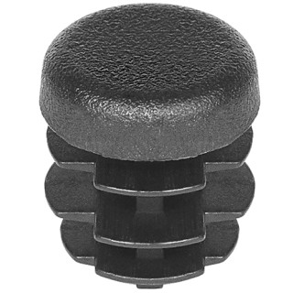 |  | 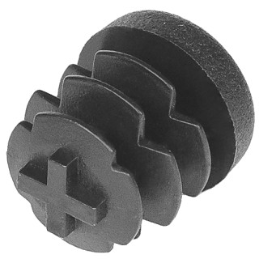 |  | 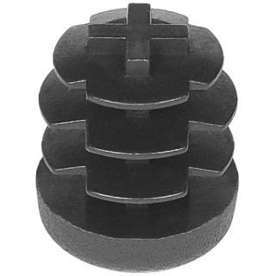 |  | 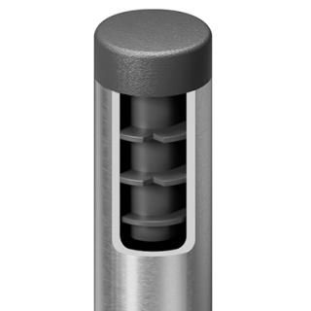
Артикул |  | Цвет |  | от 10000 | от 5000 | от 1000 | от 500 | от 100 | розница | Наличие на 11.08.2026
16ПЧС |  | черный |  | 1.80р. | 1.90р. | 2.20р. | 2.70р. | 3.40р. | 4.00р. | 394344
16ПБС |  | белый |  | 2.16р. | 2.28р. | 2.64р. | 3.24р. | 4.08р. | 4.80р. | 21087
16ПСС |  | серый |  | 2.16р. | 2.28р. | 2.64р. | 3.24р. | 4.08р. | 4.80р. | 98924
16ПКС |  | красный |  | 2.16р. | 2.28р. | 2.64р. | 3.24р. | 4.08р. | 4.80р. | —
16ПСНС |  | синий |  | 2.16р. | 2.28р. | 2.64р. | 3.24р. | 4.08р. | 4.80р. | —
16ПЖС |  | желтый |  | 2.16р. | 2.28р. | 2.64р. | 3.24р. | 4.08р. | 4.80р. | —
16ПЗС |  | зеленый |  | 2.16р. | 2.28р. | 2.64р. | 3.24р. | 4.08р. | 4.80р. | —
16ПКЧС |  | коричневый |  | 2.16р. | 2.28р. | 2.64р. | 3.24р. | 4.08р. | 4.80р. | —
 | Все цены указаны в рублях и включают в себя НДС. Все цены указаны при условии 100% предоплаты и действительны в течение 5 дней. Все цены указаны при условии самовывоза продукции со склада в г. Курск (для иногородних клиентов доставка до склада ТК в г. Курск бесплатна). Все цены указаны за стандартный цвет для каждого вида изделия (изменение цвета на любой из предлагаемой палитры +20% к стоимости, изменение цвета на любой по системе RAL +50% к стоимости). О возможных сроках поставки заказного товара, необходимо уточнять заранее

